ROSTO
Agrupamento de Escolas de Santa Maria da Feira |  |  | TÉCNICO DE COZINHA/PASTELARIA
 |  |  | FICHA TÉCNICA
NOME DA RECEITA: |  |  | Cocktais de frutas, gelatina de tangerina e granizado de hortelã

Codigo:

Família: |  |  |  | Encomendas: |  | 0 | Pax |  | Receita para: |  | 2 | Pax

Custo por Porção | Rácio Pretendido | Preço de Venda S/ Iva |  | Preço de venda C/ Iva | Preço de venda aconselhado S/ Iva |  | Preço de venda aconselhado |  | Rácio Real |  | Margem de Contribuição

3.25 € | 28% | 11.60 € |  | 14.27 € | 0.00 € |  | 0.00 € |  | #DIV/0! |  | -3.25 €

Quant. | Quant. Por und. | Ingredientes |  |  |  |  |  | Und. Cont. | Enc. Quant. | Preço Unitario |  | Preço Total | Preço por und. | Valor Quant. Enc.

0.035 | 0.018 | Kiwi |  |  |  |  |  | Kg | 0.000 | 1.29 € |  | 0.05 € | 0.02 € | - €
0.060 | 0.000 | Maça pink |  |  |  |  |  | Kg | 0.000 | 2.49 € |  | 0.15 € | - € | - €
0.100 | 0.000 | Ananás |  |  |  |  |  | Kg | 0.000 | 1.39 € |  | 0.14 € | - € | - €
0.050 | 0.000 | Maracujá |  |  |  |  |  | Kg | 0.000 | 5.99 € |  | 0.30 € | - € | - €
0.100 | 0.050 | Manga |  |  |  |  |  | Kg | 0.000 | 1.99 € |  | 0.20 € | 0.10 € | - €
0.025 | 0.013 | Mirtilo |  |  |  |  |  | Kg | 0.000 | 7.98 € |  | 0.20 € | 0.10 € | - €
0.050 | 0.025 | Morango |  |  |  |  |  | Kg | 0.000 | 3.49 € |  | 0.17 € | 0.09 € | - €
0.115 | 0.058 | Stevia |  |  |  |  |  | Kg | 0.000 | 9.75 € |  | 1.12 € | 0.56 € | - €
0.002 | 0.001 | Vagem de baunilha |  |  |  |  |  | Kg | 0.000 | 100.75 € |  | 0.20 € | 0.10 € | - €
0.005 | 0.003 | Pau de Canela |  |  |  |  |  | Kg | 0.000 | 26.13 € |  | 0.13 € | 0.07 € | - €
0.001 | 0.001 | Hortelã |  |  |  |  |  | Kg | 0.000 | - € |  | - € | - € | - €
0.250 | 0.125 | Sumo de tangerina |  |  |  |  |  | Kg | 0.000 | 2.99 € |  | 0.75 € | 0.37 € | - €
0.005 | 0.003 | Agar agar |  |  |  |  |  | Kg | 0.000 | 500.00 € |  | 2.50 € | 1.25 € | - €
0.000 | 0.000 |  |  |  |  |  |  |  | 0.000 | - € |  | - € | - € | - €
 |  |  |  |  |  |  |  |  | Total Custo |  |  | 5.91 € | 2.66 € | - €
 |  |  |  |  |  | IVA | 23% |  | Quebras |  | 10% | 0.59 € | 1.57 € | - €
 |  |  |  |  |  |  |  |  | Custo Real |  |  | 6.50 € | 4.23 € | - €

 |  |  |  |  |  |  |  |  | Fotografia

 |  |  |  |  |  |  |  |  | 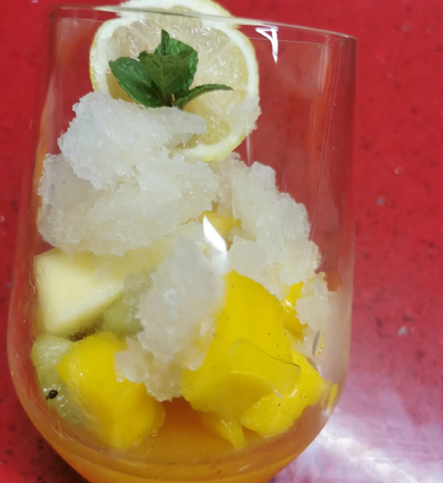

Data: |  |  |  | Assinatura:

